상품제안서
스위스밀리터리 루앙 보온도시락세트 1010ml | 상품코드: S11258

 |  |  |  |  |  |  | 02-713-8555 | www.synergygift.co.kr
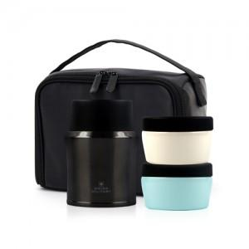 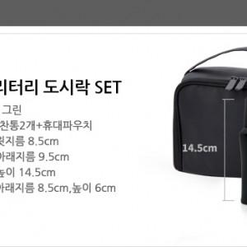

【상세/제작정보】 | .

【인쇄/포장옵션】 | 실크, 레이저 / 포장지포장

【공급단가】 | 수량 | 20~ | 100~ | 500~ | 1,000~ | 2,000~
*VAT별도 | 단가 | 23,630원 | 23,270원 | 22,720원 | 21,810원 | 20,900원

【상품 URL】 | https://www.synergygift.co.kr:443/src/goods_detail.php?gdno=3014

